Sheet1
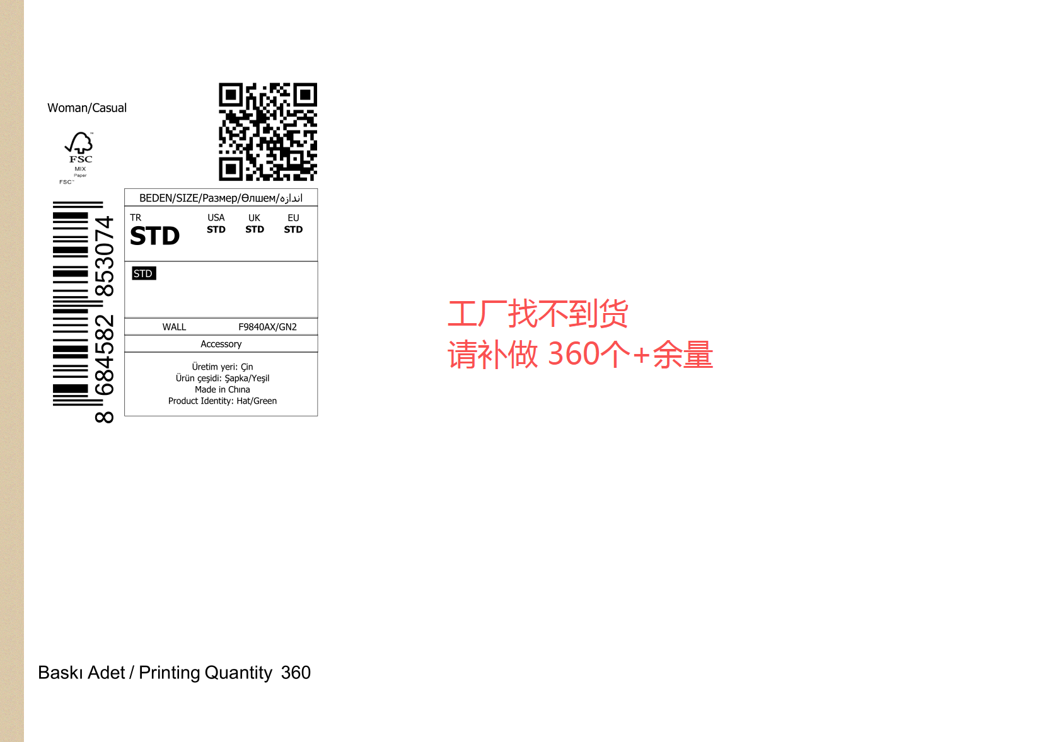
(上海汭珩包装科技有限公司出货清单)
Shipping Date 发货日期: |  |  |  | 2025-09-18
快递单号:73572961889870 |  |  |  | 江苏海企长城股份有限公司，南京市江宁开发区利源南路8号E-309室 郭吉文收 13605165447

 | Item Code | ARTICLE | ARTICLE | Order Qty | Back-up Qty | Total Qty | Carton #/Total | Net Weight (kg) | Gross Weight (kg) | REMARK
订单号 | 产品型号 | 客户单号 | PO | 订单数 | 备品数 | 总实发数 | 总箱数\箱号 | 净重（公斤) | 毛重（公斤) | 备注
P25091630 | 21 AULTH09845 | S25090723 | F9840AX | 3078 |  | 3141 | 1 |  | 3.6 | 31*23*15
 | 21AULTH09845 背面空白 |  |  | 75 |  | 78
总计 |  |  |  | 3153 |  | 3219 | 1 |  | 3.6

颜色 | 尺码 | 订单数 | 生产数 | 尺码段 |  | PO号 | 款号
GN2 | STD | 3078 | 3141 | 全码 | 有价格 | 1683184,1683186,1683187,1683188,1683189,1683190,1683191,1683192,1683193,1683194,1683195,1683196,1683197,1683198,1683199,1683200,1683201,1683202,1683204,1683205 | F9840AX | 补做 400pcs
GN2空白吊牌 |  | 75 | 78 |  | 空白 | 1683185 | F9840AX
合计 |  | 3153 | 3219

